Plots0
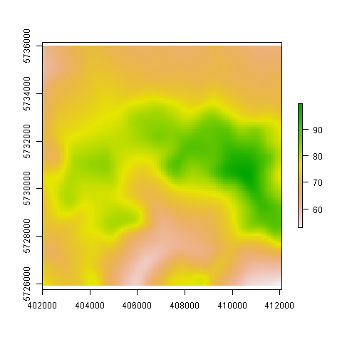

Plots1
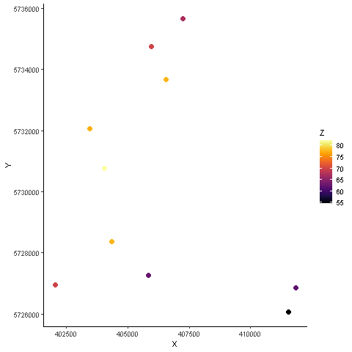

Plots2
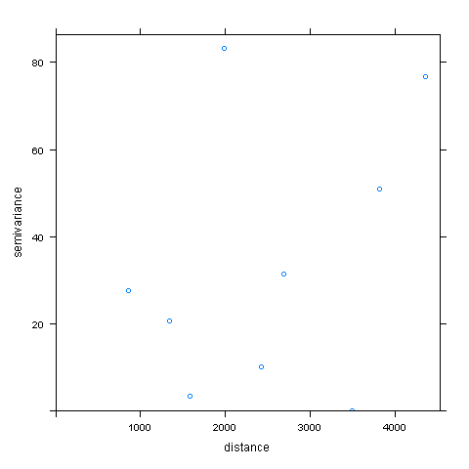

Plots3
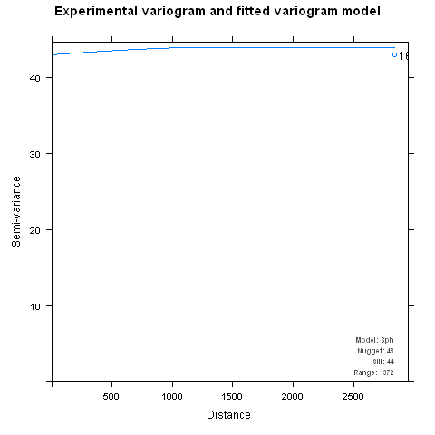

Plots4
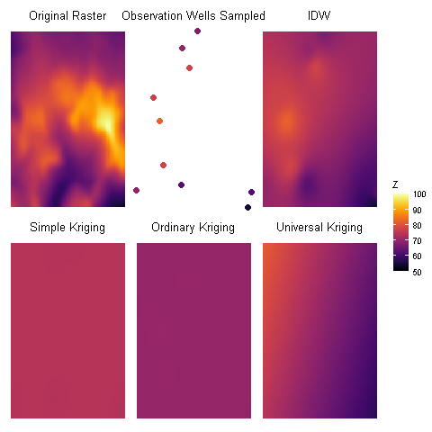
SK | OK | UK
73.752360175 | 69.776206782 | 57.269129738
74.225698697 | 70.143012214 | 65.120713929
74.225698697 | 70.143012214 | 69.433026292
74.225698697 | 70.143012214 | 73.761913515
74.393731663 | 70.396592034 | 81.573402632
0 | 0 | 0

